상품제안서
신퓨전 월드타임 후레쉬 | 상품코드: F04814

 |  |  |  |  |  |  | 02-412-0044 | www.easy1.co.kr
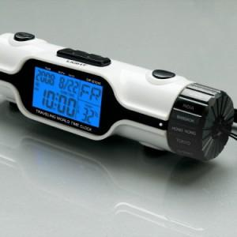

【상세/제작정보】 | 후레쉬와 월드타임기능 탁상 및 휴대겸용으로 매우 편리한 기능

【인쇄/포장옵션】 | 실크 / 포장지포장

【공급단가】 | 수량 | 200~ | 500~ | 1,000~ | 3,000~ | 5,000~
*VAT별도 | 단가 | 4,550원 | 4,480원 | 4,370원 | 4,200원 | 4,020원

【상품 URL】 | http://www.easy1.co.kr/src/goods_detail.php?gdno=4814

